상품제안서
[알로코리아] 허리 바디팬 클립팬 선풍기 FB1 | 상품코드: F32905

 |  |  |  |  |  |  | 02-412-0044 | www.easy1.co.kr
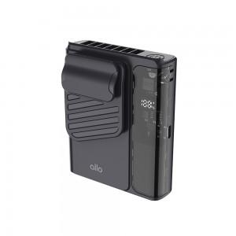

【상세/제작정보】

【인쇄/포장옵션】 | 레이저 / 포장지포장

【공급단가】 | 수량 | 50~ | 100~ | 300~ | 500~ | 1,000~
*VAT별도 | 단가 | 20,720원 | 20,380원 | 19,860원 | 19,510원 | 18,990원

【상품 URL】 | https://easy1.co.kr:443/src/goods_detail.php?gdno=32905

